Sheet1
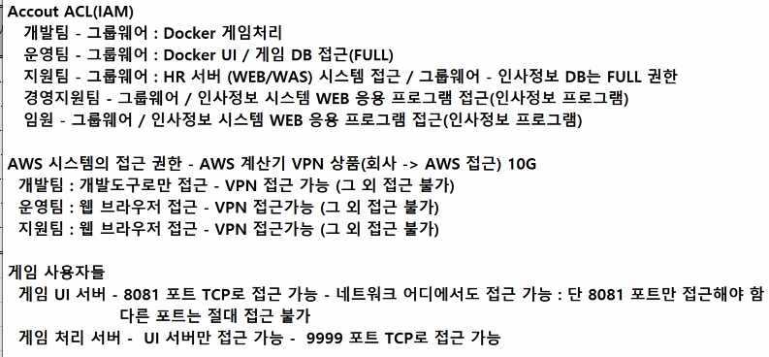
계정 접근권한(Account ACL)
 |  |  |  |  |  |  |  |  |  |  | R: 읽기 | W: 쓰기
사용자 | ID(컴퓨터 로그인) | 직원 ID(사원번호) | 그룹 | 서비스(앱) |  |  |  |  | 시스템 | 사용권한 | AWS, Azure
 |  |  |  | 그룹웨어 | HR | Docker 게임처리 | Docker UI | Game DB |  |  | Console, Portal | AccessKey
 |  |  | 개발팀 | O | X | O | X | X | O | R/W | X | O
 |  |  | 운영팀 | O | X | X | O | O | X | X | O | X
 |  |  | 지원팀 | O | O | X | X | X | O | R/W/X | O | X
 |  |  | 경영지원팀 | O | O | X | X | X | O | R | X | X
 |  |  | 임원 | O | O | X | X | X | O | R | X | X
 |  |  | 게임 사용자 | X | X | X | O | X | X | X | X | X
Administrator(사용불가) | Administrator(사용불가) |  |  | X | X | X | X | X | O | R/W | O | O
root(사용불가) | root(사용불가) |  |  | X | X | X | X | X | O | R/W | O | O

요구사항

